상품제안서
와이드볼드 LED 미러시계 [인쇄무료] | 상품코드: F24478

 |  |  |  |  |  |  | 02-412-0044 | www.easy1.co.kr
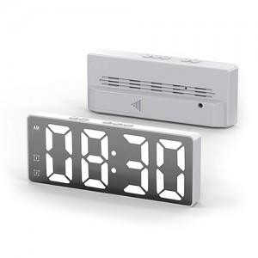 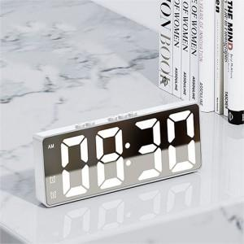 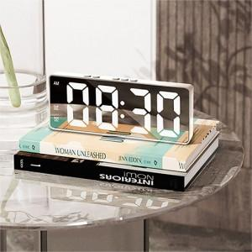

【상세/제작정보】

【인쇄/포장옵션】 | 레이저 / 포장지포장

【공급단가】 | 수량 | 100~ | 300~ | 500~ | 1,000~ | 3,000~
*VAT별도 | 단가 | 7,560원 | 7,280원 | 7,000원 | 6,720원 | 6,550원

【상품 URL】 | http://www.easy1.co.kr/src/goods_detail.php?gdno=24478

